Накладная-№3
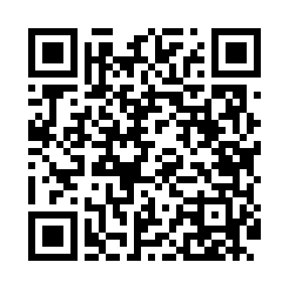
Номер товарно-транспортной накладной: |  |  | Торговый представитель: Amriyev Muhammad
Поставщик: Toshkent falcon fly 2 |  |  | Телефон торгового представителя: +998972880505
Дата отгрузки: 10.12.2025 |  |  | Контрагент: Do'kon zakaz Chinni bozor uchun
Дата консигнации: |  |  | Адрес:
Доставщик: |  |  | Телефон:
Телефон доставщика:
Время заказа: 10.12.2025 14:13:39
№ | Штрих-код | Название товаров (работ,услуг) | Количество | Количество в кейсе | Цена | Сумма
 |  | Мета-falcon | 20 |  |  | 96.4
1 | 2014847823072 | TS-ZT-23-DZ TESSERA ZEST 23 CM FLAT PLATE TS- ZT-23-DZ | 6 | 6 шт. | 4 | 24
2 | 2019988458442 | TS-ZT-29-OV TESSERA ZEST 29 CM OVAL PLATE TS- ZT-29-OV | 2 | 2 шт. | 7.20 | 14.40
3 | 2010008461787 | TS-AR-38-DT TESSERA AREL 38 CM RECTANGULAR PL ATE TS-AR-38-DT | 2 | 2 шт. | 10.10 | 20.20
4 | 2013016404210 | TS-AR-20-KR TESSERA AREL 20 CM SQUARE PLATE T S-AR-20-KR | 6 | 6 шт. | 2.90 | 17.40
5 | 2017324856129 | TS-FL-23-CK TESSERA FLAVOR 23 CM DEEP PLATE T S-FL-23-CK | 4 | 4 шт. | 5.10 | 20.40
Итого: 96.4$|->UZS: 1,205,000.00

